出租案例
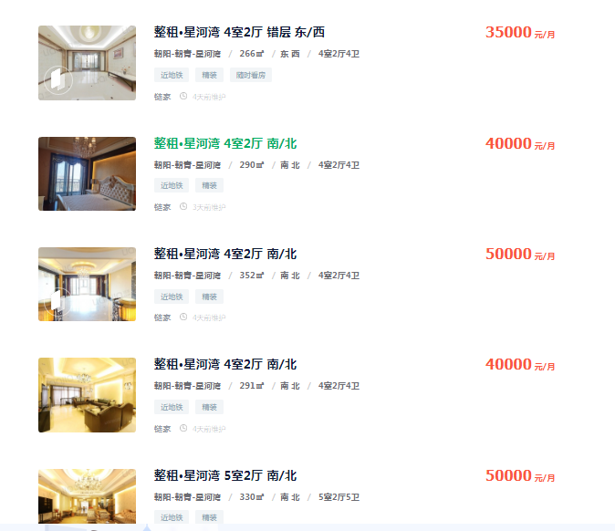
35000 | 266 | 131.57894737
40000 | 290 | 137.93103448
50000 | 352 | 142.04545455
40000 | 291 | 137.45704467
50000 | 330 | 151.51515152

140.10552652 |  | 37993.816681

出售案例
